상품제안서
트렌잇 슬림 무선 블루투스 키보드 JTK-106 | 상품코드: F30530

 |  |  |  |  |  |  | 02-412-0044 | www.easy1.co.kr
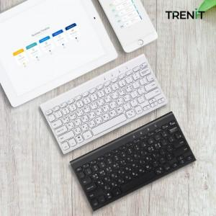

【상세/제작정보】 | 택배비 22개당 4,000원(부가세별도)

【인쇄/포장옵션】 | 레이저, 기타 / 포장불가능

【공급단가】 | 수량 | 50~ | 100~ | 500~ | 1,000~ | 2,000~
*VAT별도 | 단가 | 11,400원 | 11,210원 | 10,920원 | 10,730원 | 10,450원

【상품 URL】 | http://www.easy1.co.kr/src/goods_detail.php?gdno=30530

